主要工艺参数
4#-5#焦炉全天K均趋势图
 | 4#焦炉K均 | 5#焦炉K均 | K均管控≥0.90
 | 0.00 | 0.00 | 0.90
 | 0.00 | 0.00 | 0.90
 | 0.00 | 0.00 | 0.90
 | 0.00 | 0.00 | 0.90
 | 0.00 | 0.00 | 0.90
 | 0.00 | 0.00 | 0.90
 | 0.00 | 0.00 | 0.90
 | 4#-5#焦炉主要工艺参数及实物质量情况
配 煤 参 数 | 配煤比 | 日期 | 煤种1 | 煤种2 | 煤种3 | 煤种4 | 煤种5 | 煤种6 | 煤种7 | 煤种8 | 煤种9
 | 上次执行

 | ·正在执行

4#-5#焦炉全天K安趋势图
 | 4#焦炉K安 | 5#焦炉K安 | K安管控≥0.85
 | 0.00 | 0.00 | 0.85
 | 0.00 | 0.00 | 0.85
 | 0.00 | 0.00 | 0.85
 | 0.00 | 0.00 | 0.85
 | 0.00 | 0.00 | 0.85
 | 0.00 | 0.00 | 0.85
 | 0.00 | 0.00 | 0.85
焦 炭 质 量 |  | Ad | Std | FCad | Vdaf | M40 | M10 | CSR | CRI | 40~80mm | 平均粒度mm
 | 控制范围 | ≤12.6 | ≤0.8 | ≥65 | ≤1.2 | 86～91 | 4.5～6.5 | ≥66 | ≤26 | ≥70 | ≥52
 | 实绩
 | 评价
 | 异常说明
产量 t
 | 焦炭产量
 | 0
 | 0
 | 0
 | 0
 | 0
 | 0
 | 0
炼 焦 作 业 | 参数 | 备煤 |  | 炼焦 |  |  |  |  |  |  |  |  |  | 干熄焦
 |  | 配煤比准确度 % | 入炉煤粉碎细度 % | 出焦孔数 | K3 | K均 |  | K安 |  | 焦炉直行温度（℃） |  |  |  | 干熄率 %
 |  |  |  |  |  | ≥0.90 |  | ≥0.85 |  | 4#炉机侧 | 5#炉机侧 | 4#炉焦侧 | 5#炉焦侧
 | 控制范围 | ≥98% | 68～80% |  | ≥0.85 | 4#炉 | 5#炉 | 4#炉 | 5#炉 | #VALUE! |  | #VALUE! |  | ≥99%
 | 实绩
 | 评价 |  |  | 正常
 | 异常说明
 | 循环气体H2含量
 | 0.0
 | 0.0
 | 0.0
 | 0.0
 | 0.0
 | 0.0
 | 0.0
 | 0.0
 | 0.0
 | 0.0
 | 0.0
 | 0.0
 | 0.0
 | 0.0
 | 0.0
 | 0.0
 | 0.0
 | 0.0
 | 0.0
 | 0.0
 | 0.0
 | 0.0
 | 0.0
 | 0.0
 | 0.0
 | 0.0
 | 0.0
 | 0.0
 | 0.0
 | 0.0
 | 0.0
 | 0.0
 | 0.0
 | 0.0
 | 0.0
 | 0.0
 | 0.0
 | 0.0
 | 0.0
 | 0.0
 | 0.0
 | 0.0
 | 0.0
 | 0.0
 | 0.0
 | 0.0
 | 0.0
 | 0.0
 | 0.0
 | 0.0
...
 | 4#-5#焦炉焦罐 |  |  |  |  | 4#-5# 运焦皮带
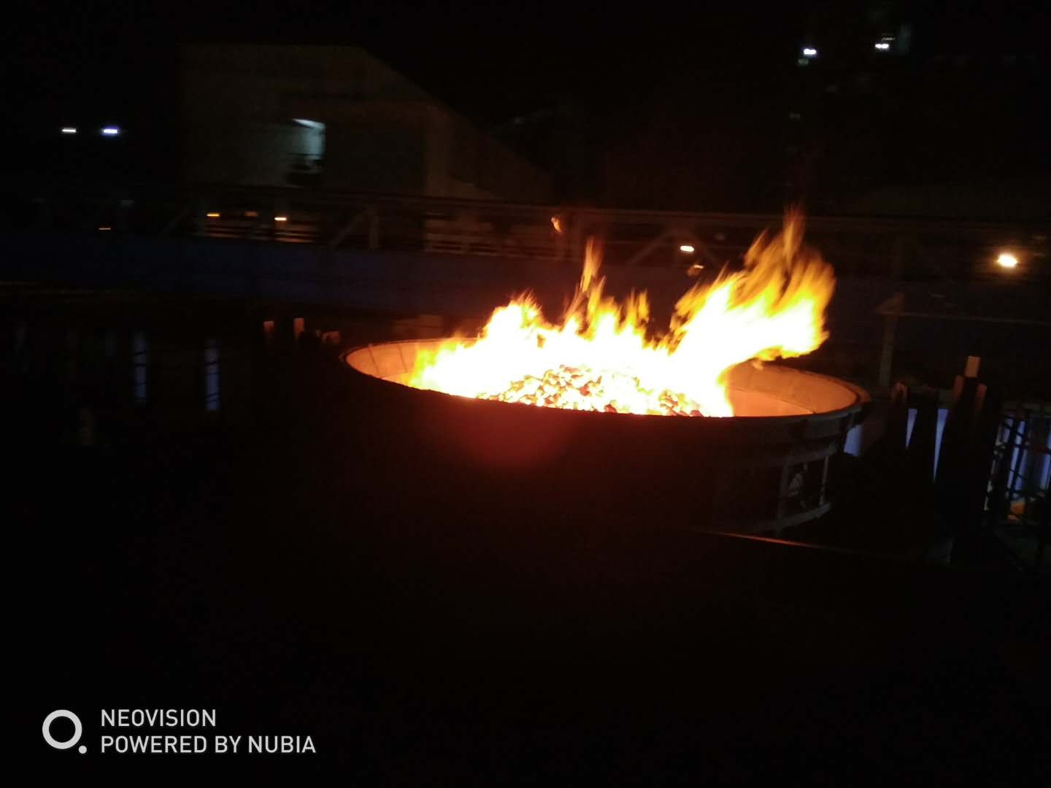
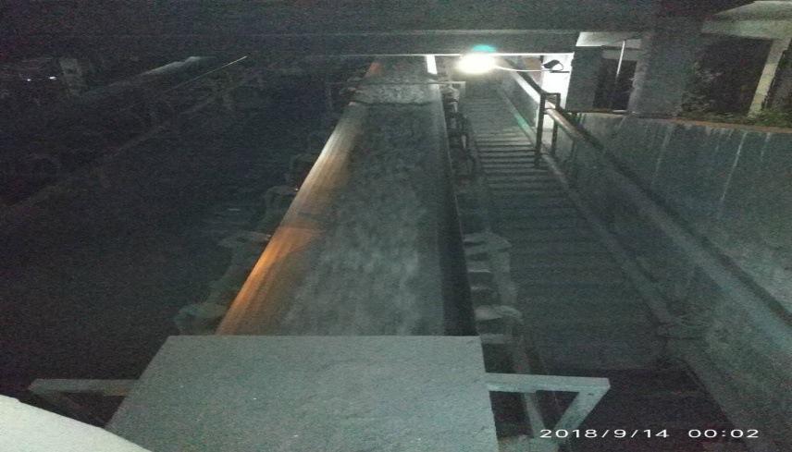
焦 炭 实 物 质 量C302

 | 实物评价 | 正常

 | 备注：每天发布一次，发布到微信炼铁调度群（焦化），由调度转发厂信息平台。

 | 日期 | 4#焦炉K均 | 4#焦炉K安 | 5#焦炉K均 | 5#焦炉K安 | K均管控≥0.90 | K安管控≥0.85 | 机侧标准温度 | 焦侧标准温度 |  | 焦炭产量 |  | 每天白班更新前一天数据
 |  |  |  |  |  | 0.90 | 0.85
 |  |  |  |  |  | 0.90 | 0.85
 |  |  |  |  |  | 0.90 | 0.85
 |  |  |  |  |  | 0.90 | 0.85
 |  |  |  |  |  | 0.90 | 0.85
 |  |  |  |  |  | 0.90 | 0.85
 |  |  |  |  |  | 0.90 | 0.85

 |  |  |  |  |  |  |  |  |  |  |  |  |  |  | 循环气体H2含量

